Trang tính1
Mã hoá và giải mã DES | Mã hoá và giải mã DES | Mã hoá và giải mã DES | Mã hoá và giải mã DES | Mã hoá và giải mã DES | Mã hoá và giải mã DES | Mã hoá và giải mã DES | Mã hoá và giải mã DES | Mã hoá và giải mã DES
Input:
- Bản tin M = 00123456789abcde
- Khoả K = 0133457799bbcdff
Output:
- Bản mã C = 1abff69d5a93e80b
 |  |  |  |  |  |  |  | Giải:
M = 0000 0000 0001 0010 0011 0100 0101 0110 0111 1000 1001 1010 1011 1100 1101 1110
K = 0000 0001 0011 0011 0100 0101 0111 0111 1001 1001 1011 1011 1100 1101 1111 1111

Bước 1: Hoán vị khởi tạo - IP:
Bản tin M được đánh số vị trí bit từ trái qua phải từ 1 đến 64 như sau:
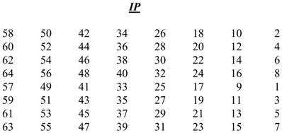
0 | 0 | 0 | 0 | 0 | 0 | 0 | 0
0 | 0 | 0 | 1 | 0 | 0 | 1 | 0
0 | 0 | 1 | 1 | 0 | 1 | 0 | 0
0 | 1 | 0 | 1 | 0 | 1 | 1 | 0
0 | 1 | 1 | 1 | 1 | 0 | 0 | 0
1 | 0 | 0 | 1 | 1 | 0 | 1 | 0
1 | 0 | 1 | 1 | 1 | 1 | 0 | 0
1 | 1 | 0 | 1 | 1 | 1 | 1 | 0

Sắp xếp lại thứ tự các bit của M theo bảng hoán vị IP. Kết quả có được sau bước này là:

1 | 0 | 0 | 1 | 1 | 0 | 0 | 0
1 | 1 | 1 | 1 | 1 | 1 | 1 | 0
1 | 1 | 0 | 0 | 1 | 1 | 0 | 0
0 | 0 | 0 | 0 | 0 | 0 | 0 | 0
1 | 1 | 1 | 0 | 0 | 0 | 0 | 0
0 | 1 | 0 | 1 | 0 | 1 | 0 | 0
1 | 1 | 1 | 1 | 0 | 0 | 0 | 0
1 | 0 | 1 | 0 | 1 | 0 | 1 | 0

IP(M) = 1001 1000 1111 1110 1100 1100 0000 0000 1110 0000 0101 0100 1111 0000 1010 1010 = 98fecc00e054f0aa (HEX)

Bước 2: Tính toán giá trị các khoá vòng - KS
- Để tính toán hàm mã hoá f, chúng ta cần có giá trị khoá cho từng lần lặp mã hoá. Key ban đầu được đánh số thứ tự bit từ trái qua phải từ 1 đến 64 như sau:
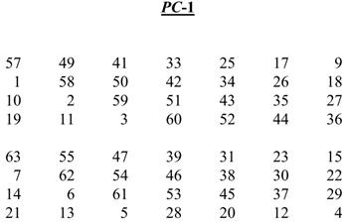
0 | 0 | 0 | 0 | 0 | 0 | 0 | 1
0 | 0 | 1 | 1 | 0 | 0 | 1 | 1
0 | 1 | 0 | 0 | 0 | 1 | 0 | 1
0 | 1 | 1 | 1 | 0 | 1 | 1 | 1
1 | 0 | 0 | 1 | 1 | 0 | 0 | 1
1 | 0 | 1 | 1 | 1 | 0 | 1 | 1
1 | 1 | 0 | 0 | 1 | 1 | 0 | 1
1 | 1 | 1 | 1 | 1 | 1 | 1 | 1

- Sau khi sắp xếp các bit theo bảng hoán vị PC-1, ta thu được 2 giá trị C0 và D0 sau:

 | 1 | 1 | 1 | 1 | 0 | 0 | 0
 | 0 | 1 | 1 | 0 | 0 | 1 | 1
 | 0 | 0 | 1 | 0 | 1 | 0 | 1 | => | C0 = 1111 0000 1100 1100 1010 1010 1011 = f0ccaab (HEX)
 | 0 | 1 | 0 | 1 | 0 | 1 | 1

 | 1 | 0 | 1 | 0 | 1 | 0 | 1
 | 0 | 1 | 1 | 0 | 0 | 1 | 1
 | 0 | 0 | 1 | 1 | 1 | 1 | 0 | => | D0 = 1010 1010 1100 1100 1111 0000 1010 = aaccf0a (HEX)
 | 0 | 0 | 0 | 1 | 0 | 1 | 0
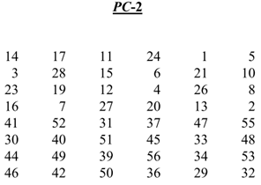
- Có bảng số lượng bit phải dịch sau:

 | Iteration Numbers |  |  |  |  |  | Number of Left Shifts
 |  | 1, 2 |  |  |  |  | 1
 |  | 3, 4, 5, 6, 7, 8 |  |  |  |  | 2
 |  | 9 |  |  |  |  | 1
 |  | 10, 11, 12, 13, 14, 15 |  |  |  |  | 2
 |  | 16 |  |  |  |  | 1

- Cn và Dn được tính bằng cách dịch trái Cn-1 và Dn-1 1 hoặc 2 bit tương ứng với bảng trên
- Các khoá Kn được tính bằng cách ghép CnDn thành 1 chuỗi, sau đó đánh dấu bit từ trái qua phải từ 1 đến 56 và cuối cùng hoán vị bằng bảng PC-2

=> | C1 = 1110 0001 1001 1001 0101 0101 0111
 | D1 = 0101 0101 1001 1001 1110 0001 0101

 | C1D1

 | 1 | 1 | 1 | 0 | 0 | 0 | 0
 | 1 | 1 | 0 | 0 | 1 | 1 | 0
 | 0 | 1 | 0 | 1 | 0 | 1 | 0
 | 1 | 0 | 1 | 0 | 1 | 1 | 1 |  | K1 = 0001 1011 0000 0010 1110 1111 1101 1011 0100 1001 1010 0101 = 1b02efdb49a5 (HEX)
 | 0 | 1 | 0 | 1 | 0 | 1 | 0
 | 1 | 1 | 0 | 0 | 1 | 1 | 0
 | 0 | 1 | 1 | 1 | 1 | 0 | 0
 | 0 | 0 | 1 | 0 | 1 | 0 | 1

- Tương tự, tính toán 15 giá trị K còn lại:

 | C2 = 1100 0011 0011 0010 1010 1010 1111 |  |  |  |  |  |  |  | K2 = 0110 1001 1010 1110 1101 1001 0010 0101 1010 1110 0110 0110 = 69aed925ae66 (HEX)
 | D2 = 1010 1011 0011 0011 1100 0010 1010

 | C3 = 0000 1100 1100 1010 1010 1011 1111 |  |  |  |  |  |  |  | K3 = 0101 0101 1111 1100 1000 1010 1011 0100 1010 1100 1101 0010 = 55fc8ab4acd2 (HEX)
 | D3 = 1010 1100 1100 1111 0000 1010 1010

 | C4 = 0011 0011 0010 1010 1010 1111 1100 |  |  |  |  |  |  |  | K4 = 0111 0010 1010 1101 1101 0010 1010 1101 1000 0110 0101 0111 = 72add2ad8657 (HEX)
 | D4 = 1011 0011 0011 1100 0010 1010 1010

 | C5 = 1100 1100 1010 1010 1011 1111 0000 |  |  |  |  |  |  |  | K5 = 0111 1100 1110 1100 0000 0111 0001 1111 1110 0110 1100 0010 = 7cec071fe6c2 (HEX)
 | D5 = 1100 1100 1111 0000 1010 1010 1010

 | C6 = 0011 0010 1010 1010 1111 1100 0011 |  |  |  |  |  |  |  | K6 = 0110 0011 1010 0101 0001 1110 0011 1100 1100 0101 0100 0101 = 63a51e3cc545 (HEX)
 | D6 = 0011 0011 1100 0010 1010 1010 1011

 | C7 = 1100 1010 1010 1011 1111 0000 1100 |  |  |  |  |  |  |  | K7 = 0110 1100 1000 0100 1011 0111 1000 1010 1110 0100 1100 0110 = 6c84b78ae4c6 (HEX)
 | D7 = 1100 1111 0000 1010 1010 1010 1100

 | C8 = 0010 1010 1010 1111 1100 0011 0011 |  |  |  |  |  |  |  | K8 = 1111 0111 1000 1000 0011 1010 1110 1100 1110 0111 1000 0001 = f7883aece781 (HEX)
 | D8 = 0011 1100 0010 1010 1010 1011 0011

 | C9 = 0101 0101 0101 1111 1000 0110 0110 |  |  |  |  |  |  |  | K9 = 1100 0000 1101 1011 1110 1011 0010 0111 1011 1000 0011 1001 = c0dbeb27b839 (HEX)
 | D9 = 0111 1000 0101 0101 0101 0110 0110

 | C10 = 0101 0101 0111 1110 0001 1001 1001 |  |  |  |  |  |  |  | K10 = 1011 0001 1111 0011 0100 0111 0110 0011 0001 1101 0111 0110 = b1f347631d76 (HEX)
 | D10 = 1110 0001 0101 0101 0101 1001 1001

 | C11 = 0101 0101 1111 1000 0110 0110 0101 |  |  |  |  |  |  |  | K11 = 0010 0001 0101 1111 1100 0011 0000 1101 1000 1001 1011 1110 = 215fc30d89be (HEX)
 | D11 = 1000 0101 0101 0101 0110 0110 0111

 | C12 = 0101 0111 1110 0001 1001 1001 0101 |  |  |  |  |  |  |  | K12 = 0111 0001 0111 0001 1111 0101 0100 0101 0101 1100 1101 0101 = 7171f5455cd5 (HEX)
 | D12 = 0001 0101 0101 0101 1001 1001 1110

 | C13 = 0101 1111 1000 0110 0110 0101 0101 |  |  |  |  |  |  |  | K13 = 1001 0101 1100 0101 1101 0001 0100 1011 1000 0000 1111 1101 = 95c5d14b80fd (HEX)
 | D13 = 0101 0101 0101 0110 0110 0111 1000

 | C14 = 0111 1110 0001 1001 1001 0101 0101 |  |  |  |  |  |  |  | K14 = 0101 0111 0100 0011 1011 0111 1000 0011 1101 1101 1000 1101 = 5743b783dd8d (HEX)
 | D14 = 0101 0101 0101 1001 1001 1110 0001

 | C15 = 1111 1000 0110 0110 0101 0101 0101 |  |  |  |  |  |  |  | K15 = 1011 1111 1001 0001 1000 0101 0000 1010 0001 0111 1011 0101 = bf91850a17b5 (HEX)
 | D15 = 0101 0101 0110 0110 0111 1000 0101

 | C16 = 1111 0000 1100 1100 1010 1010 1011 |  |  |  |  |  |  |  | K16 = 1100 1011 0011 1101 0000 1011 1011 1100 0111 0000 0111 0010 = cb3d0bbc7072 (HEX)
 | D16 = 1010 1010 1100 1100 1111 0000 1010

Bước 3: Tính hàm mã hoá f(R,K)
- Ta có:
 | IP(M) = 1001 1000 1111 1110 1100 1100 0000 0000 1110 0000 0101 0100 1111 0000 1010 1010 = 98fecc00e054f0aa (HEX)
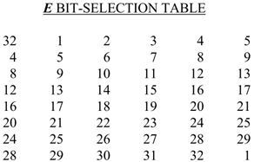
- Tách giá trị của IP(M) thành 2 phần ta được:
 | L0 = 1001 1000 1111 1110 1100 1100 0000 0000
 | R0 = 1110 0000 0101 0100 1111 0000 1010 1010

- Với các bit của R0 được đánh số từ 1 đến 32, hoán vị qua bảng E Bit-Selection:
 | E(R0) = 0111 0000 0000 0010 1010 1001 0111 1010 0001 0101 0101 0101 = 7002a97a1555 (HEX)

- Lấy XOR giữa giá trị này và khoá vòng K1:
 | K1 = 0001 1011 0000 0010 1110 1111 1101 1011 0100 1001 1010 0101 = 1b02efdb49a5 (HEX)
 | XOR(E(R0),K1) = 0110 1011 0000 0000 0100 0110 1010 0001 0101 1100 1111 0000 = 6b0046a15cf0 (HEX)

- Giá trị trên được chia thành 8 nhóm S1 -> S8 từ trái qua phải, mỗi nhóm 6 bit, tra theo S-box tương ứng để giảm thành 4 bit mỗi nhóm
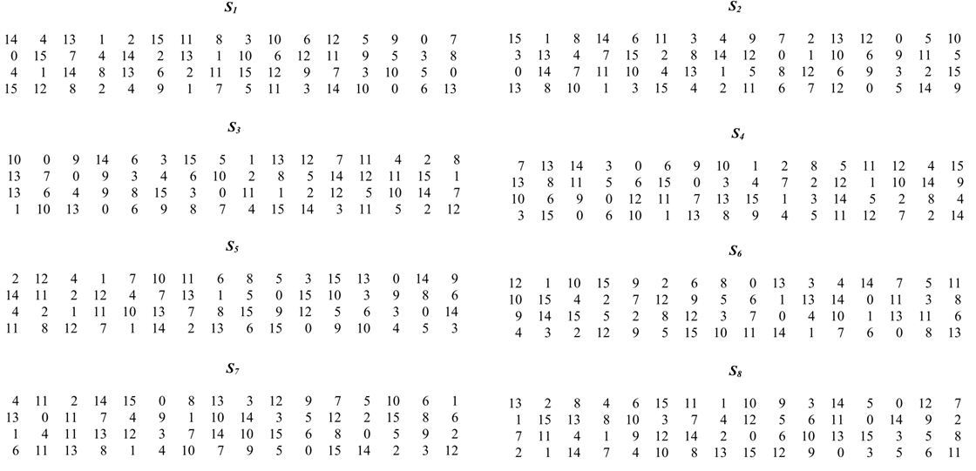
 | S1(011010) |  |  | r = 00 = 0 (DEC)
 |  |  |  | c = 1101 = 13 (DEC)
 | Hoán vị theo S1-box, ta có:
 |  | S1(011010) = 9 (DEC) = 1001
 | Tương tự, tính toán các giá trị Si còn lại:
 |  | S2(110000) = 5 (DEC) = 0101
 |  | S3(000001) = 13 (DEC) = 1101
 |  | S4(000110) = 3 (DEC) = 0011
 |  | S5(101000) = 10 (DEC) = 1010
 |  | S6(010101) = 13 (DEC) = 1101
 |  | S7(110011) = 5 (DEC) = 0101
 |  | S8(110000) = 0 (DEC) = 0000

 | Ghép theo thứ tự ta được:
 |  | S1()S2()S3()S4()S5()S6()S7()S8() = 1001 0101 1101 0011 1010 1101 0101 0000 = 95d3ad50 (HEX)

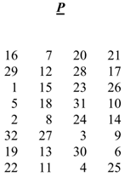
 | Hoán vị giá trị này theo bảng P:

 |  |  |  | 1 | 0 | 0 | 1
 |  |  |  | 0 | 1 | 0 | 1
 |  |  |  | 1 | 1 | 0 | 1
 |  |  |  | 0 | 0 | 1 | 1
 |  |  |  | 1 | 0 | 1 | 0
 |  |  |  | 1 | 1 | 0 | 1
 |  |  |  | 0 | 1 | 0 | 1
 |  |  |  | 0 | 0 | 0 | 0

 | Ta thu được giá trị của hàm f(R0,K1):
 |  | f(R0,K1) = 1001 0111 1101 0001 0110 0001 1001 1010 = 97d1619a (HEX)

- Tương tự, tính toán các giá trị của các hàm mã hoá còn lại:
 | f(R1,K2) = 1000 1000 0100 1000 1000 1101 0000 1011 = 88488d0b (HEX)
 | f(R2,K3) = 1101 1010 0011 1011 0010 0110 1001 0010 = da3b2692 (HEX)
 | f(R3,K4) = 1111 0100 0100 1001 0101 0000 1011 0010 = f44950b2 (HEX)
 | f(R4,K5) = 1101 1000 0011 0010 0011 0111 1111 1101 = d83237fd (HEX)
 | f(R5,K6) = 1010 1111 1100 0100 0011 1011 0010 0101 = afc43b25 (HEX)
 | f(R6,K7) = 0100 1110 0101 0001 0010 0011 1010 0010 = 4e5123a2 (HEX)
 | f(R7,K8) = 0110 1100 1111 1101 1110 1100 1011 1000 = 6cfdecb8 (HEX)
 | f(R8,K9) = 1111 1011 0000 0110 0000 0000 1011 0001 = fb0600b1 (HEX)
 | f(R9,K10) = 1101 0101 0001 0101 0000 1000 1110 0100 = d51508e4 (HEX)
 | f(R10,K11) = 1111 1100 1111 0110 0111 0001 0100 0110 = fcf67146 (HEX)
 | f(R11,K12) = 0111 0000 0100 1111 1010 0011 1010 0101= 704fa3a5 (HEX)
 | f(R12,K13) = 0111 1011 1111 1110 0010 1000 0000 0110 = 7bfe2806 (HEX)
 | f(R13,K14) = 0110 0101 1111 1100 0111 1010 0100 1000 = 65fc7a48 (HEX)
 | f(R14,K15) = 0101 0001 0011 1111 0001 1101 0001 0001 = 513f1d11 (HEX)
 | f(R15,K16) = 1100 1011 1111 0101 0010 0101 0010 1101 = cbf5252d (HEX)

Bước 4: Giá trị tại mỗi vòng lặp mã hoá
- Ta sử dụng các công thức sau để tính các giá trị R và L:
 | Ln = R(n-1)
 | Rn = L(n-1) ⊕ f (R(n-1), Kn)

n |  | f(R,K) |  |  | Ln |  |  | Rn
0 |  |  |  |  | 98fecc00 |  |  | e054f0aa
1 |  | 97d1619a |  |  | e054f0aa |  |  | 0f2fad9a
2 |  | 88488d0b |  |  | 0f2fad9a |  |  | 681c7da1
3 |  | da3b2692 |  |  | 681c7da1 |  |  | d5148b08
4 |  | f44950b2 |  |  | d5148b08 |  |  | 9c552d13
5 |  | d83237fd |  |  | 9c552d13 |  |  | 0d26bcf5
6 |  | afc43b25 |  |  | 0d26bcf5 |  |  | 33911636
7 |  | 4e5123a2 |  |  | 33911636 |  |  | 43779f57
8 |  | 6cfdecb8 |  |  | 43779f57 |  |  | 5f6cfa8e
9 |  | fb0600b1 |  |  | 5f6cfa8e |  |  | b8719fe6
10 |  | d51508e4 |  |  | b8719fe6 |  |  | 8a79f26a
11 |  | fcf67146 |  |  | 8a79f26a |  |  | 4487eea0
12 |  | 704fa3a5 |  |  | 4487eea0 |  |  | fa3651cf
13 |  | 7bfe2806 |  |  | fa3651cf |  |  | 3f79c6a6
14 |  | 65fc7a48 |  |  | 3f79c6a6 |  |  | 9fca2b87
15 |  | 513f1d11 |  |  | 9fca2b87 |  |  | 6e46dbb7
16 |  | cbf5252d |  |  | 6e46dbb7 |  |  | 543f0eaa

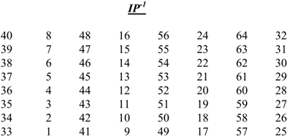
Bước 5: Hoán vị khởi tạo đảo IP -1
- Sau vòng lặp thứ 16, ta thu được R16 và L16:
 | R16 = 543f0eaa (HEX) = 0101 0100 0011 1111 0000 1110 1010 1010
 | L16 = 6e46dbb7 (HEX) = 0110 1110 0100 0110 1101 1011 1011 0111

- Ghép thành chuỗi R16L16 và hoán vị theo bảng IP-1 ta được bản mã C cần tìm:

0 | 1 | 0 | 1 | 0 | 1 | 0 | 0
0 | 0 | 1 | 1 | 1 | 1 | 1 | 1
0 | 0 | 0 | 0 | 1 | 1 | 1 | 0
1 | 0 | 1 | 0 | 1 | 0 | 1 | 0
0 | 1 | 1 | 0 | 1 | 1 | 1 | 0
0 | 1 | 0 | 0 | 0 | 1 | 1 | 0 | => | C = 0001 1010 1011 1111 1111 0110 1001 1101 0101 1010 1001 0011 1110 1000 0000 1011 = 1abff69d5a93e80b (HEX)
1 | 1 | 0 | 1 | 1 | 0 | 1 | 1
1 | 0 | 1 | 1 | 0 | 1 | 1 | 1

